กฎกระทรวง
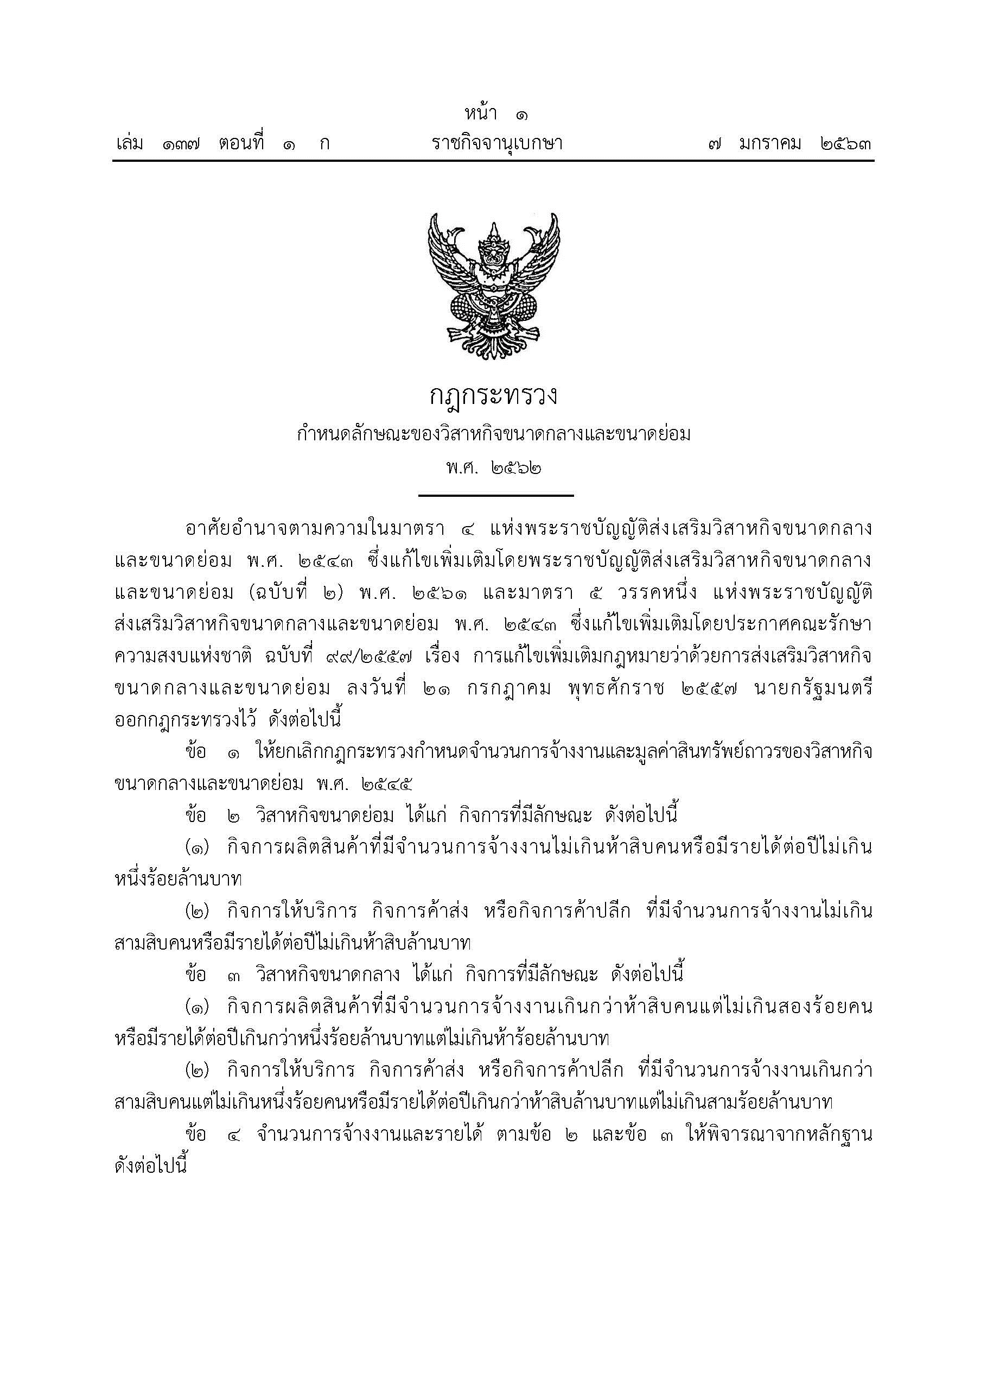



เปรียบเทียบ.ประกอบ.
ตารางที่ 4 รายงานเปรียบเทียบจำนวนโรงงาน จำนวนเงินลงทุน และจำนวนคนงาน ที่ได้รับใบอนุญาตประกอบกิจการ จำพวก 3 และที่ได้ใบรับแจ้งประกอบกิจการ จำพวก 2
เป็นรายเดือน ระหว่างปี 2564-2567
 | จำนวนโรงงาน(โรง) |  |  |  | จำนวนเงินลงทุน(ล้านบาท) |  |  |  | จำนวนคนงาน(คน)
เดือน
 | 2564 | 2565 | 2566 | 2567 | 2564 | 2565 | 2566 | 2567 | 2564 | 2565 | 2566 | 2567
มกราคม | 205 | 162 | 126 | 145 | 21,023.07 | 7,191.73 | 9,050.69 | 20,066.88 | 9,086 | 3,372 | 3,412 | 3,403
กุมภาพันธ์ | 177 | 164 | 157 | 156 | 14,302.30 | 5,188.79 | 10,275.17 | 21,233.83 | 5,439 | 2,916 | 2,908 | 3,534
มีนาคม | 214 | 206 | 155 | 191 | 10,251.48 | 11,159.06 | 8,313.92 | 58,444.48 | 5,042 | 4,559 | 3,103 | 10,557
เมษายน | 232 | 162 | 101 |  | 11,712.81 | 27,477.66 | 8,674.94 |  | 6,031 | 6,079 | 2,968
พฤษภาคม | 223 | 162 | 143 |  | 62,867.29 | 20,585.50 | 8,126.44 |  | 10,167 | 8,018 | 3,936
มิถุนายน | 226 | 176 | 127 |  | 48,039.59 | 9,758.77 | 18,259.49 |  | 6,114 | 3,640 | 4,085
กรกฏาคม | 225 | 132 | 140 |  | 9,653.15 | 9,373.70 | 11,062.33 |  | 5,434 | 3,384 | 3,888
สิงหาคม | 255 | 172 | 148 |  | 12,466.16 | 9,094.80 | 19,740.65 |  | 6,654 | 3,812 | 5,924
กันยายน | 280 | 208 | 192 |  | 16,840.12 | 9,951.83 | 15,822.34 |  | 7,166 | 4,844 | 5,644
ตุลาคม | 174 | 168 | 203 |  | 10,823.14 | 7,429.80 | 81,267.00 |  | 8,846 | 3,140 | 7,623
พฤศจิกายน | 209 | 134 | 157 |  | 10,295.36 | 48,873.32 | 17,850.24 |  | 6,233 | 2,834 | 7,013
ธันวาคม | 195 | 181 | 145 |  | 11,696.12 | 10,000.92 | 19,649.09 |  | 5,404 | 4,175 | 3,969
รวม | 2,615 | 2,027 | 1,794 | 492 | 239,970.58 | 176,085.88 | 228,092.30 | 99,745.19 | 81,616 | 50,773 | 54,473 | 17,494

 |  | 2553 | 2554 | 2556
มกราคม | 0 | 243 | 296 | 328
กุมภาพันธ์ |  | 283 | 261 | 345
มีนาคม |  | 356 | 334 | 350
เมษายน |  | 279 | 354 | 361
พฤษภาคม |  | 263 | 293 | 358
มิถุนายน |  | 328 | 344 | 402
กรกฏาคม |  | 339 | 326
สิงหาคม |  | 306 | 359
กันยายน |  | 365 | 429
ตุลาคม |  | 345 | 305
พฤศจิกายน |  | 333 | 286
ธันวาคม |  | 308 | 276
 |  | 2553 | 2554 | 2556
มกราคม | 0 | 243 | 296 | 328
กุมภาพันธ์ |  | 283 | 261 | 345
มีนาคม |  | 356 | 334 | 350
เมษายน |  | 279 | 354 | 361
พฤษภาคม |  | 263 | 293 | 358
มิถุนายน |  | 328 | 344 | 402
กรกฏาคม |  | 339 | 326
สิงหาคม |  | 306 | 359
กันยายน |  | 365 | 429
ตุลาคม |  | 345 | 305
พฤศจิกายน |  | 333 | 286
ธันวาคม |  | 308 | 276

